Determinação da Calha Parshall
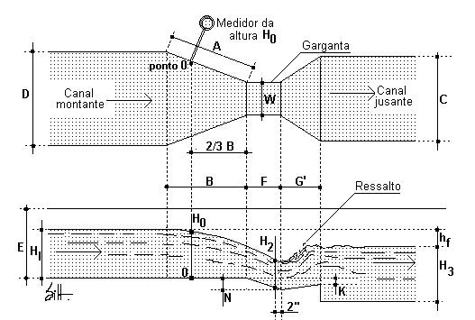
Dimensionamento da calha parshall |  |  |  |  |  |  |  |  | Entrada de dados
 |  |  |  |  |  |  |  |  | Dado calculado
Para a vazão de | 1.00 | m3.s-1 | foi selecionado uma CP com garganta de | 3 | ` | ou | 91.44 | cm
 |  |  |  |  |  | ou | 91.5 | cm

Equação de descarga da Calha parshall

Ha = 0,608*Qˆ0,639 |  |  | 2 funcionalidade desta aba = input seria o HA (altura da agua na calha) e o output seria Q (vazao)
 |  |  | as constantes dessa formula veem da tabela abaixo com base no input de vazao, podemos sugerir o K e o N da tabela abaixo, mas escolha final eh do usuario (em caso de mais de uma opção, usar como sugestão a menor polegada)
Ha = altura da lâmina líquida em metros; |  |  | possibilidade ao usuario de importar CSV com diversas alturas para ter o resultado de diversas vazoes
Q = vazão em m3/s.

Ha | #NAME? | m

k | 0.608
n | 0.639

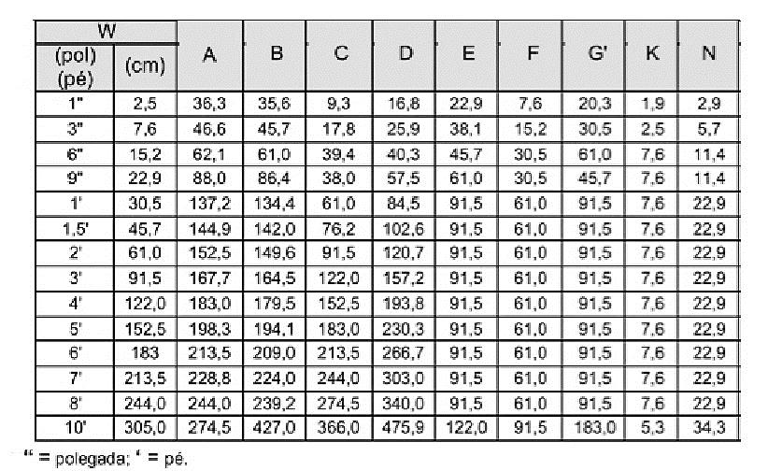

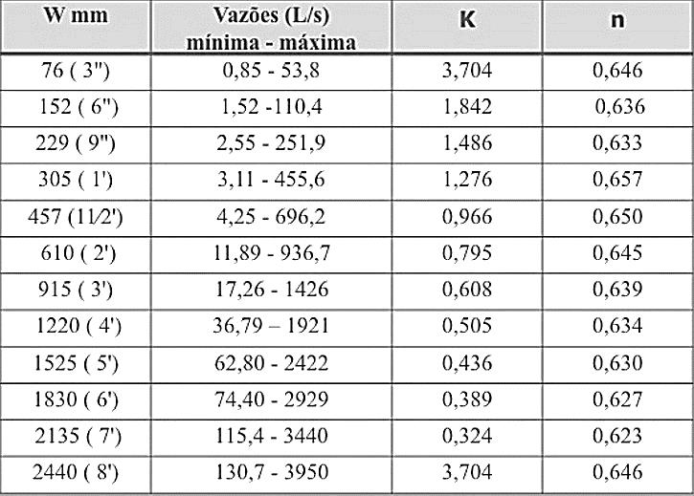

OBS: entrada é a vazão, com base no range o output é o W (espessura da garganta da calha)
tabela estática, não necessita uma interface pra edita-la, talvez se não for dar muito trabalho no codigo podemos avaliar possibilidade de usar a tabela como uma ajuda de visualização para usuario

MR, CP
Dimensionamento das unidades de mistura rápida (MR) e mistura lenta (ML) |  |  |  |  |  |  | Entrada de dados
 |  |  |  |  |  |  | Dado calculado
Dados do projeto

Vazão | 1.00 | m3.s-1
MR | Calha parshall (CP)
ML | Floculadores (hidráulicos ou mecânicos)

Dimensionamento da calha parshall

Para a vazão de | 1.00 | m3.s-1 | foi selecionado uma CP com garganta de |  |  | 3 | ` | ou | 91.44 | cm
 |  |  |  |  |  |  |  | ou | 91.5 | cm

Equação de descarga da Calha parshall

Ha = 0,608*Qˆ0,639

Ha = altura da lâmina líquida em metros;
Q = vazão em m3/s.

Ha | #NAME? | m

k | 0.608
n | 0.639

Cálculo da largura na secção de medida

ver dimensões padronizadas de calha parshall

D' = 2/3 * (D-W) + W

D' | 135.3 | cm

D | 157.2 | cm
W | 91.5 | cm

Cálculo da velocidade na secção de medida

Va = Q / A = Q / D' * Ha

Va | #NAME? | m.s-1

Cálculo da energia total disponível

ver dimensões padronizadas de calha parshall

Ea = Ha + (Vaˆ2 / 2*g) + N

Ea | #NAME? | m

N | 0.229

Cálculo do ângulo fictício θ

cos(θ) = - ( (g*Q) / (( W * ( 0,67 * g * Ea) ) ˆ 3/2) )

cos(θ) | #NAME? |  |  | (g*Q) = | 9.81 | (0,67*g*Ea) = | #NAME? | ˆ (3/2) | #NAME?
θ | #NAME? | radianos
θ | #NAME? | graus

Cálculo da velocidade da água no início do ressalto

V1 = ( 2 * cos (θ/3 ) ) * ( ( ( (2 * g * Ea ) / 3 ) ) ˆ 1/2 )
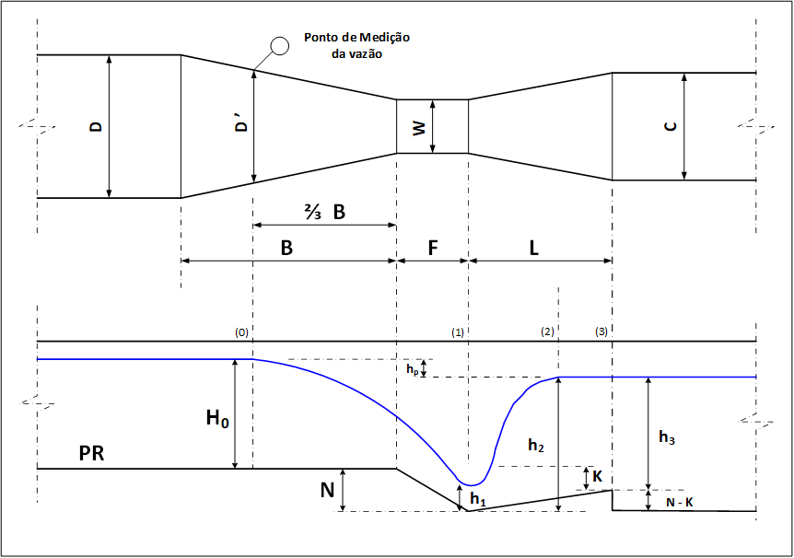
v1 | #NAME? | m.s-1 |  | 2*cos(θ/3) = | #NAME? | (2*g*Ea)/3 = | #NAME? | ˆ (1/2) | #NAME?

Cálculo da altura de água no início do ressalto

Ea = E1

Ea = y1 + ((V1 ˆ 2) / ( 2 * g ))

y1 = Ea - ((V1 ˆ 2) / ( 2 * g ))

y1 | #NAME? | m

Cálculo do número de Froude

Fr1 = V1 / RAIZ (g * y1)

Fr1 | #NAME?

Cálculo da altura conjugada do ressalto

y3 = y1/2 * (RAIZ ( 1 + 8 * (Fr1 ˆ 2)) - 1 )

y3 | #NAME? | m

Cálculo da profundidade no final do trecho divergente

ver dimensões padronizadas de calha parshall

y2 = (y3-N+K)

y2 | #NAME? | m

K | 0.076

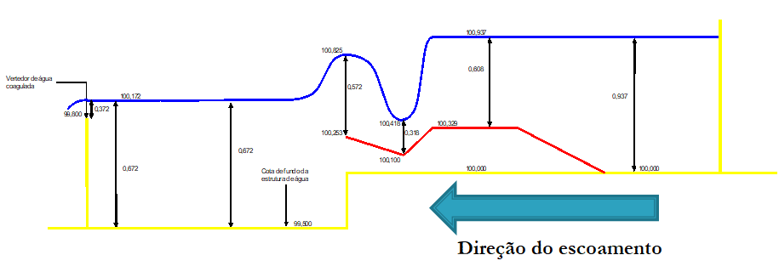
Cálculo da velocidade na saída do trecho divergente

V2 = Q / A = Q / (y2*C)

V2 | #NAME? | m.s-1

Cálculo da perda de carga no ressalto hidráulico

Ha + N = y3 + ΔH

ΔH = ( Ha + N ) - y3

ΔH | #NAME? | m

Cálculo do tempo de residência médio no trecho divergente

ver dimensões padronizadas de calha parshall

θh = Gparshall / Vm = Gparshall / ((V1+V2)/2)

θh | #NAME? | s

G | 91.5 | cm

Cálculo do gradiente de velocidade

G = RAIZ ( ( γ * ΔH ) / ( μ * θh ) )

ver propriedades da água

G | #NAME? | s-1

γ | 998.2 | kgf.m-3 | massa específica (20 oC)
μ | 1.17E-04 | kgf.m2.s-1 | viscosidade dinâmica

Floc, Mec
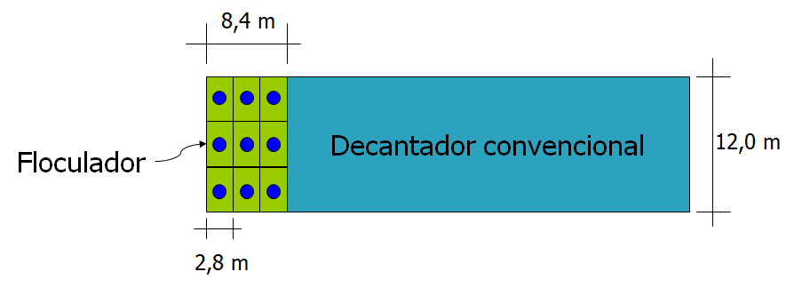
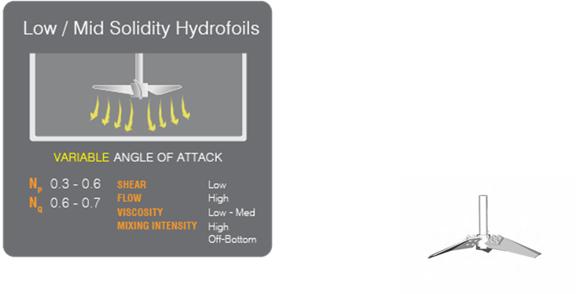
Dimensionamento dos floculadores mecânicos de eixo vertical

Parâmetros de projeto

Tempo de detenção hidráulico |  | 30 | min
Sistema de floculação composto por |  |  | 3 | câmaras em série, com gradiente de velocidades |  |  | 70 | s-1 | 50 | s-1 | 20 | s-1
Profundidade da lâmina líquida |  | 4.5 | m
Número de decantadores |  | 4 | - > | Número de floculadores |  | 4 | - > | Q = | 0.25 | m3.s-1
Largura do decantador |  | 12 | m
Será admitido que uma das dimensões do floculador é conhecido, sendo esta em função da largura do decantador

Cálculo do volume do floculador

Vf = Q * θh

Vf | 450 | m3

Cálculo da área superficial do floculador

As = Vf / h

As | 100 | m2

Cálculo da largura do floculador

Bf = As / Bd

Bf1 | 8.33 | m

Bf1 adotado | 8.4 | m

Cada canal com uma largura individual de |  |  | 2.8 | m

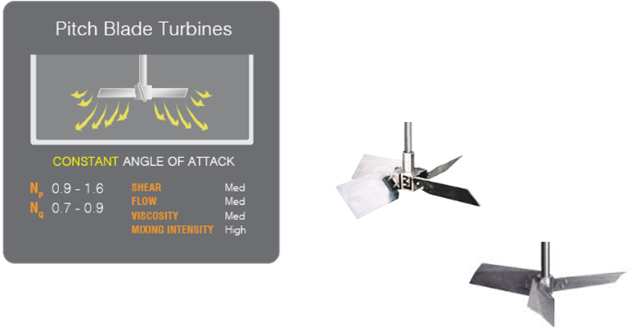
Vamos admitir um sistema de floculação composto por |  |  |  | 3 | reatores em série e |  | 3 | em paralelo, o que irá proporcionar um total de |  |  | 9 | câmaras de floculação

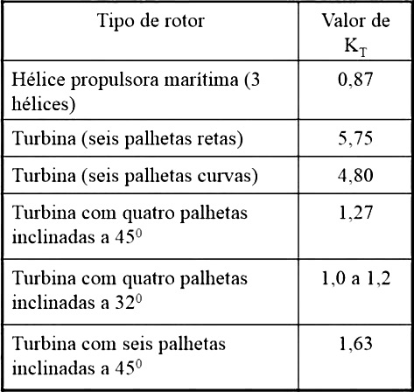
Cálculo do volume de cada câmara de floculação

V = Vf / nc

nc | número de câmaras

V | 50 | m2

Cálculo da potência a ser introduzida no volume de líquido

Pot = (Gˆ2)*μ*V

Dimensionamento do sistema de agitação

O sistema de agitação será composto por turbinas de fluxo misto (axial e radial), com paletas inclinadas a 45 graus

Pot = KT*ρ*(nˆ3)*(Dˆ5)

KT | 1.5 | conforme sistema de agitação escolhido

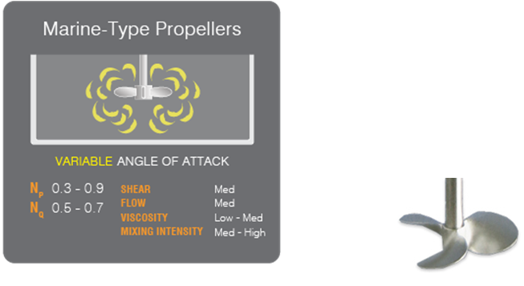
Verificação da velocidade periférica

Vp = pi * D * n

Canal | G (s-1) | Vol (m3) | Pot (W) | D (m) | n (rpm) | Vp (m/s) |  | KT | ρ | Dˆ5 | Pot/KT*ρ | /Dˆ5 | nˆ3 (rps) | rpm (n)
1 | 70 | 50 | #NAME? | 1.20 | #NAME? | #NAME? |  | 1.5 | 1000 | #NAME? | #NAME? | #NAME? | #NAME? | #NAME?
2 | 50 | 50 | #NAME? | 1.20 | #NAME? | #NAME? |  | 1.5 | 1000 | #NAME? | #NAME? | #NAME? | #NAME? | #NAME?
3 | 20 | 50 | #NAME? | 1.20 | #NAME? | #NAME? |  | 1.5 | 1000 | #NAME? | #NAME? | #NAME? | #NAME? | #NAME?

Layout
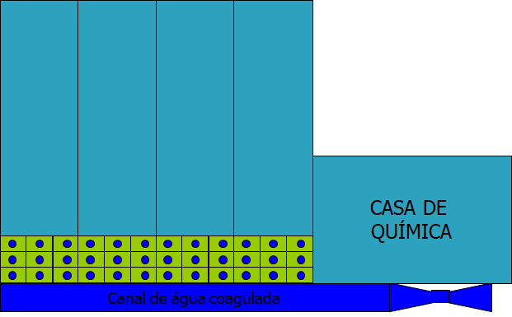
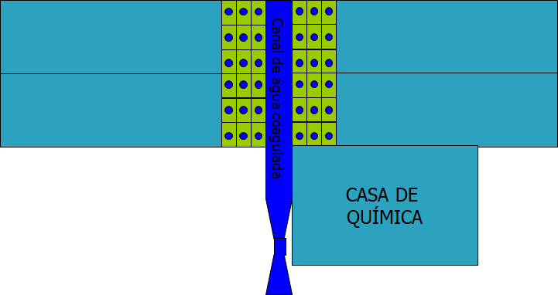
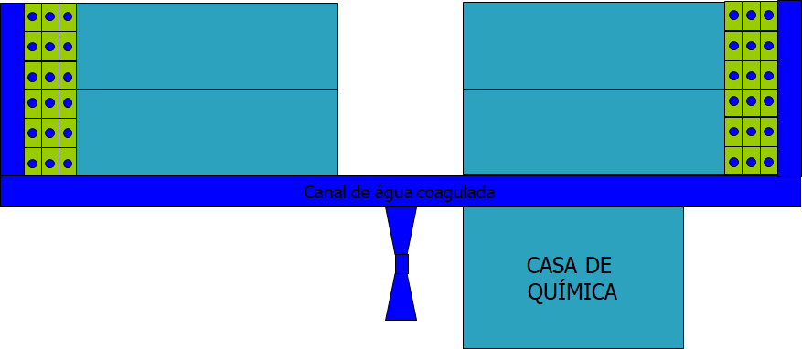
Layout 1 | Layout 2 | Layout 3

Calha coleta, decant conv
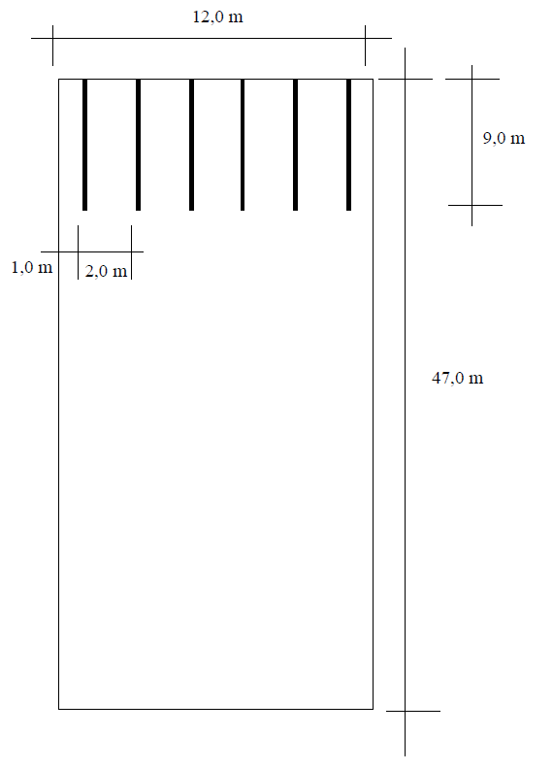
Dimensionamento das calhas de coleta de água decantada

Cálculo da vazão linear nas calhas de coleta de água decantada

A vazão nas calhas de coleta de água decantada pode ser estimada como:

ql <= 0,018 * H * q

ql | vazão linear nas calhas de coleta de água decantada (l/s/m)
H | altura útil do decantador (m)
q | taxa de escoamento superficial no decantador (m3/m2/dia)

ql <= | 3.1 | l/s/m
H | 4.5 | m
q | 38.3 | m3/m2/dia

portanto:

ql | 2.5 | l/s/m

Cálculo do comprimento total de vertedor

ql = Q / Lv

Lv | 100.0 | m

Admitindo que o comprimento da calha de coleta de água de lavagem não exceda a |  |  |  |  | 20 | % | do comprimento do decantador, tem-se que:

L calha = L * 0,2

L calha | 9.40 | m

Cálculo do número de calhas

N calhas = Lv / 2 * L calha

N calhas | 5.32 | calhas

Portanto, vamos adotar um total de |  | 6 | calhas, com | 9 | metros de comprimento. Logo,

Logo,

Lv | 108.00 | m

ql | 2.31 | l/s/m

Cálculo do espaçamento entre as calhas

Esp = Largura do decantandor (B) / Número de calhas (N calhas)

Esp | 2 | m

Cortina difusora Floc-Decant
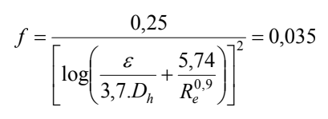
Dimensionamento da cortina difusora de passagem do sistema de floculação para o decantador

Cálculo da área de furos

Será admitida uma velocidade na passagem de |  |  | 0.2 | m/s. Logo, tem-se que:

Q = V * Afuros

A furos | 1.25 | m2

Serão adotados furos com geometria quadrada, tendo os mesmos largura de |  |  |  |  | 0.1 | m.

Cálculo do número de orifícios

N orifícios = A de furos / Área do furo

N orifícios | 125 | orifícios

Disposição das passagens na cortina difusora

Cálculo da área individual de influência de cada orifício

Aind = ( B (largura dec) * altura, profunidade ) / N orifícios

Aind | 0.432 | m2

Logo, tem-se que:

Largura da área individual de influência |  |  | #NAME? | m

Adotado | 0.65 | m
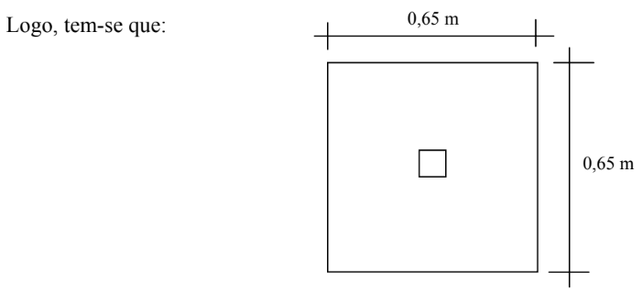

Aind | 0.42 | m2

Cálculo do número de fileiras horizontais e verticais

N fileiras horizontais |  | 6.9

N fileiras verticais |  | 18.5

Portanto, serão adotadas |  | 7 | fileiras horizontais e |  | 18 | verticais, tendo um total de |  | 126 | furos.

Cálculo da velocidade de escoamento nos orifícios

Vh = Q / A orifícios

Vh | 0.198 | m/s

Verificação do Gradiente de Velocidade nos orifícios

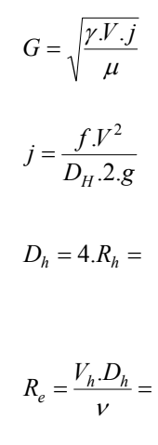
 |  | Dh | 0.1 | m | 0.000001 | m2.s-1 | viscosidade cinemática

 |  | Re | 19841 | ou | 19800

 |  | A cortina difusora será confeccionada em madeira, de modo que pode-se adotar um valor de rugosidade equivalente a |  |  |  |  |  |  | 0.5 | mm.

 |  | f | #NAME? |  |  |  |  |  |  |  | 5,74/Re^0,9 | #NAME? | 5,74/Re^0,9 | #NAME?

 |  | f adotado | 0.035 |  |  |  |  |  |  |  | E/(3,7*Dh) | 0.0013513513514 | E/(3,7*Dh) | 0.0013513513514

 |  | j | #NAME? | m/m |  |  |  |  |  |  | E/(3,7*Dh) + 5,74/Re^0,9 | #NAME? | E/(3,7*Dh) + 5,74/Re^0,9 | #NAME?

 |  | G | #NAME? | s-1 | γ | 1000 | kgf.m-3 | massa específica (20 oC) |  |  | log | #NAME? | log | #NAME?
 |  |  |  |  | μ | 1.00E-04 | kgf.m2.s-1 | viscosidade dinâmica
 |  |  |  |  |  |  |  |  |  |  | ^2 | #NAME? | ^2 | #NAME?

 |  | Conclusão: | #NAME? |  |  |  |  |  |  |  | 0,25 / | #NAME? | 0,25 / | #NAME?
 |  |  | #NAME?

Recalc Cortina difusora Floc-De
Dimensionamento da cortina difusora de passagem do sistema de floculação para o decantador

Cálculo da área de furos

Será admitida uma velocidade na passagem de |  |  | 0.15 | m/s. Logo, tem-se que:

Q = V * Afuros

A furos | 1.67 | m2

Serão adotados furos com geometria quadrada, tendo os mesmos largura de |  |  |  |  | 0.1 | m.

Cálculo do número de orifícios

N orifícios = A de furos / Área do furo

N orifícios | 167 | orifícios

Disposição das passagens na cortina difusora

Cálculo da área individual de influência de cada orifício

Aind = ( B (largura dec) * altura, profunidade ) / N orifícios

Aind | 0.324 | m2

Logo, tem-se que:

Largura da área individual de influência |  |  | #NAME? | m

Adotado | 0.5 | m
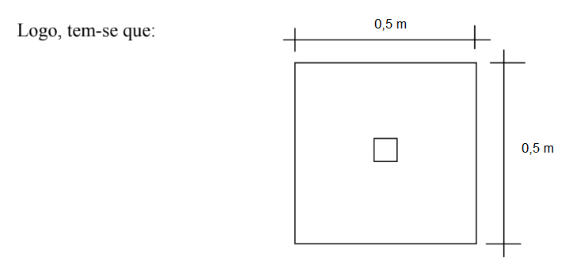

Aind | 0.250 | m2

Cálculo do número de fileiras horizontais e verticais

N fileiras horizontais |  | 9.0

N fileiras verticais |  | 24.0

Portanto, serão adotadas |  | 9 | fileiras horizontais e |  | 24 | verticais, tendo um total de |  | 216 | furos.

Cálculo da velocidade de escoamento nos orifícios

Vh = Q / A orifícios

Vh | 0.116 | m/s

Verificação do Gradiente de Velocidade nos orifícios

 |  | Dh | 0.1 | m | 0.000001 | m2.s-1 | viscosidade cinemática

 |  | Re | 11574 | ou | 11574

 |  | A cortina difusora será confeccionada em madeira, de modo que pode-se adotar um valor de rugosidade equivalente a |  |  |  |  |  |  | 0.5 | mm.

 |  | f | #NAME? |  |  |  |  |  |  |  | 5,74/Re^0,9 | #NAME? | 5,74/Re^0,9 | #NAME?

 |  | f adotado | 0.035 |  |  |  |  |  |  |  | E/(3,7*Dh) | 0.0013513513514 | E/(3,7*Dh) | 0.0013513513514

 |  | j | #NAME? | m/m |  |  |  |  |  |  | E/(3,7*Dh) + 5,74/Re^0,9 | #NAME? | E/(3,7*Dh) + 5,74/Re^0,9 | #NAME?

 |  | G | #NAME? |  | γ | 1000 | kgf.m-3 | massa específica (20 oC) |  |  | log | #NAME? | log | #NAME?
 |  |  |  |  | μ | 1.00E-04 | kgf.m2.s-1 | viscosidade dinâmica
 |  |  |  |  |  |  |  |  |  |  | ^2 | #NAME? | ^2 | #NAME?

 |  |  | #NAME? |  |  |  |  |  |  |  | 0,25 / | #NAME? | 0,25 / | #NAME?
 |  |  | #NAME?

Decant laminar, NBR
Dimensionamento de decantador laminares

Análise da vazão

Q | 1 | m3/s
Q | 86400 | m3/dia

Deve ter | 2 unidades ou mais

Critérios e parâmetros dos projetos

Q | vazão que aplicada na unidade, m3/s
A | área superficial útil da unidade, m2
f | fator de área, adimensional
Vs | velocidade de sedimentação, m/s

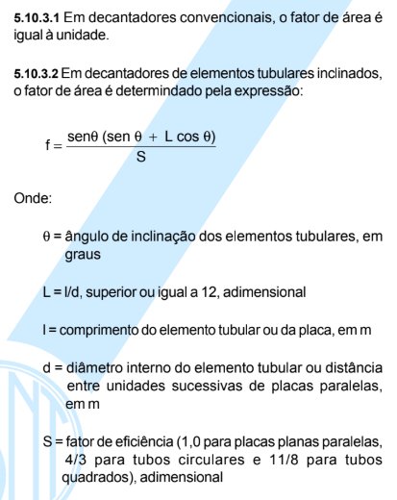

Análise de dimensionamentos iniciais
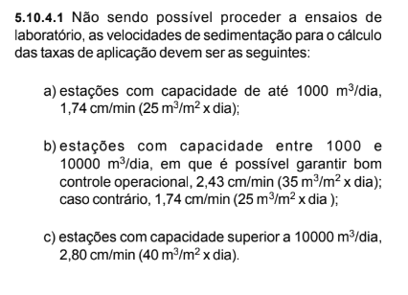
Vs | 40 | m3/m2 dia

A dec convenc | 2160 | m2
A dec convenc unit | 540 | m2

θ | 60 | graus

L | 20 | 120 | 6
S | 1.00
S | 1.33
S | 1.38

f dec lam ' | 5.90
f dec lam '' | 4.42
f dec lam ''' | 4.29

A dec lam ' | 366 | m2 | 7.5 | 10 | 75 | 300
A dec lam '' | 488 | m2
A dec lam ''' | 503 | m2

 | 0.16951964394

Decant laminar, design
 |  |  |  |  |  |  |  | 0.1
Dimensionamento das unidades de sedimentação - Decantador laminar

Parâmetros de projeto

Velocidade de sedimentação dos flocos |  |  | 40 | m3.m-2.d-1 |  | Para águas turvas está entre 30 e 60m³/m²/dia;
Número de decantadores |  |  | 4 |  |  | Para águas claras está entre 15 e 45m³/m²/dia.
Profundidade da lâmina líquida |  |  | 4.5 | m |  | Profundidade entre 3 e 5m.
Placas paralelas
1.2 | m | (l) comprimento da placa
6 | cm | (w) espessura entre placas
0.5 | cm | (Esp) espessura da placa
60 | graus | ângulo das placas em relação a horizontal
1.05 | rad | radianos

Cálculo da relação l/w

L = l / w

L | 20

Cálculo da velocidade de escoamento entre placas

Vs = ( Vo * S ) / ( L * cos θ + sen θ )
Vo = Vs * (L*cos θ + sen θ)

Vo | 434.6 | m/dia

Cálculo da área útil entre as placas

Q = Vo . Aútil =

Aútil | 49.70 | m2

Cálculo da área superficial útil entre as placas

Asu = Au / sen θ

Asu | 57.4 | m2

Admitindo uma relação entre comprimento e largura igual 3/2, tem-se que:

Asu = B * L = (3B^2)/2

B | #NAME? | m |  | 38.256
B adotado | 6.5 | m

Cálculo do número de espaçamentos entre as placas

Ne = Lútil / w
Lútil = Aútil / B

Lútil | 7.65 | m

Ne | 127.4
Ne adotado | 128

Cálculo do número de placas

Nplacas = ( Nesp + 1 )

Nplacas | 129

Cálculo do comprimento do decantador perpendicular as placas

Lp = Ne.w + Nplacas.Esp

Lp | 8.325 | m

Cálculo do comprimento do decantador relativo ao plano horizontal

L = x + Ld = l * cos θ + Lp / sen θ

L | 10.213 | m

Arranjo dos poços de lodo e definição das dimensões finais do decantador laminar
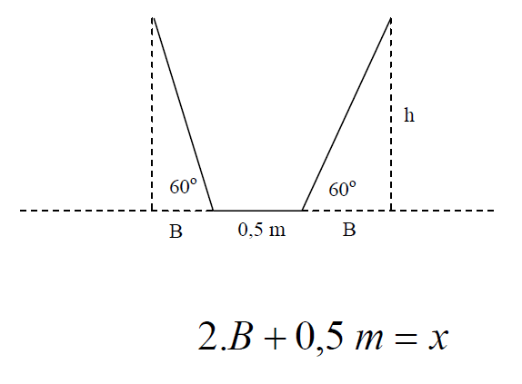
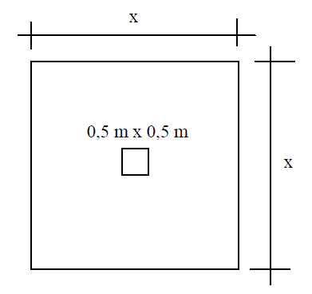

Em função de alguns valores de B, tem-se que:

B (m) | x (m) | H (m) | θ | rad θ | tan rad θ | tan rad θ * B (m)
0.50 | 1.50 | 0.866 | 60.00 | 1.047 | 1.732 | 0.866
1.00 | 2.50 | 1.732 | 60.00 | 1.047 | 1.732 | 1.732
1.50 | 3.50 | 2.598 | 60.00 | 1.047 | 1.732 | 2.598
2.00 | 4.50 | 3.464 | 60.00 | 1.047 | 1.732 | 3.464

Admitindo que cada poço de lodo tenha uma largura de |  |  |  | 2.50 | metros, tem-se que:

Apoço = largura do poço x largura do poço

Apoço | 6.25 | m2

Portanto, o número de poços pode ser calculado em função da área total do decantador

Npoços = ( B largura do decantador x Comprimento do decantador ) / Apoço

Npoço | 10.6
Npoço adotado | 12

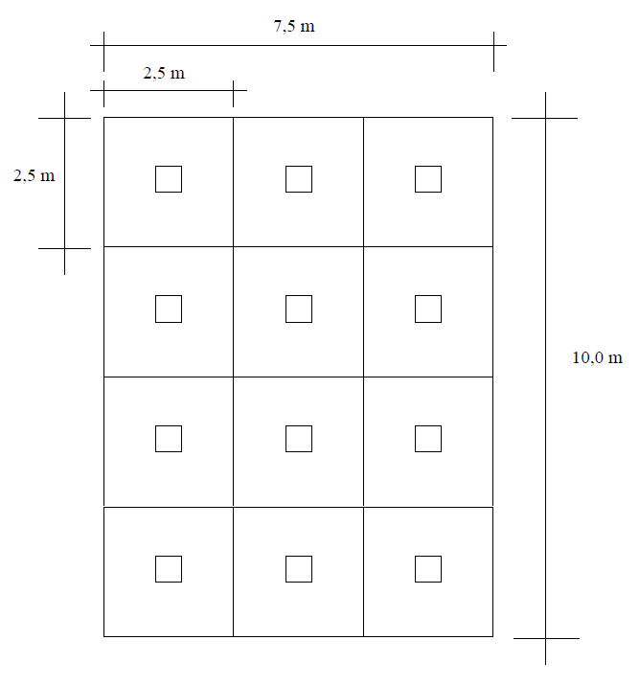

L | 10 | m
B | 7.5 | m

Verificação do dimensionamento hidráulico

Cálculo do comprimento do decantador relativo ao plano horizontal

L = x + Ld =

Ld = L - x

Ld | 9.4 | m

sen θ = Lp / Ld

Lp | 8.14 | m

Cálculo do número de espaçamentos

Lp = Ne.w + Nplacas.Esp

Lp = Ne.w + (Ne+1).Esp

814.06 | cm
814 | cm | 814 | cm |  | Ne | 125.2 | cm
 |  |  |  |  | erro | 0 | solver

Portanto, vamos adotar:

Ne | 126
Nplacas | 127

Cálculo da Velocidade de Escoamento entre as Placas

Q = Vo . Aútil
Vo = Q / Aútil
Vo = Q / Ne*B*w

Vo | 0.44 | cm/s

Cálculo da Velocidade de Sedimentação

Vs = ( Vo * S ) / ( L * cos θ + sen θ )

Vs | 0.041 | cm/s
Vs | 35.0 | m/d

Cálculo da Taxa de Escoamento Virtual

qv = Q / Ad

qv | 288 | m3/m2/d

Cálculo do Número de Reynolds

Dh = 4*Rh | 0.12 | m

Re = (Vh * Dh) / v | 524
v | 0

